記録用 (記入例)
記入例
計測データ記録用フォーマットは、補助事業ポータルに登録している更新範囲毎に作成してください。
更新範囲が複数ある場合は、2枚目以降にそれぞれ記入してください。
申請書番号、事業者名、事業実施場所名、設備区分、設備種別、更新範囲名、導入設備の製品型番
を記入してください。補助事業ポータルに登録している内容と一致しているか、ご確認ください。
※申請書番号、事業者名、事業実施場所名、設備区分については、計測データ記録用1枚目に入力した内容が、他のシートに反映されます。
 |  | 生産設備におけるエネルギー使用合理化等
 |  | 事業者支援事業費補助金の成果報告に係る生産性向上率の報告用資料
 |  |  | 計測データ記録用 |  |  |  |  |  |  |  |  |  | 1 | 枚目

申請書番号 |  |  |  |  | SS-2020□□□□□□□□□
事業者名 |  |  |  |  | ○○株式会社
事業実施場所名 |  |  |  |  | ○○工場
設備区分 |  |  |  |  | 工作機械
設備区分をプルダウン選択することで、設備種別のプルダウンが選択可能となります。
設備種別 |  |  |  |  | 旋盤（ターニングセンタ含む）
更新範囲名 |  |  |  |  | 加工ラインA
導入設備の製品型番 |  |  |  |  | AAA-BBB

一定数のサイクルの所要時間を計測した際の、計測期間と計測方法を記入してください。
一定数のサイクルの所要時間を計測した際の、加工条件と加工物材質を記入してください。
※加工条件と加工物材質は、交付申請時と同一、又は類似である必要があります。
 | １．生産性向上率（実績値）
 | ■一定数のサイクルの所要時間の計測条件
 | 計測期間 |  |  | 2021-04-03 |  |  |  | ～ | 2021-04-25
 | 計測方法 |  |  | 設備本体内蔵計測器にて計測
 | 加工条件 |  |  | 10cm×10cm×1cm材質を10個加工
 | 加工物材質 |  |  | 鉄

交付申請時の加工条件と加工物材質について記入してください。
条件が同一ではなく類似の場合、どのように類似しているかその説明を記入してください。
※条件が同一の場合、記入は不要です。
 | ■交付申請時に1サイクル当たりの所要時間を算出した際の加工条件
 | 加工条件 |  |  | 10cm×10cm×1cm材質を10個加工
 | 加工物材質 |  |  | 鉄

 | ■加工条件が類似である説明（交付申請時の加工条件と類似している場合に記載してください。）
 | （記入例） ●●●のため類似である。
既存設備、導入設備それぞれの交付申請時の１サイクル当たりの所要時間の値を記入してください。
なお、計画値は、交付申請時の独自計算書類を参照してください。

一定数のサイクルにおける所要時間を計測し、その計測データを基に１サイクル当たりの所要時間を算出し、実績値として記入してください。
なお、報告の際は、算出根拠として、一定数のサイクルの所要時間を計測したデータの提出が必要です。
 | ■計測結果（１サイクル当たりの所要時間）
 | １サイクル当たりの 所要時間 |  |  | 既存設備 |  |  | 導入設備
 |  |  |  | 計画値（交付申請時の値） |  |  | 計画値（交付申請時の値） |  |  |  |  | 実績値
 |  |  |  | 250.0 |  | s | 225.0 |  |  | s |  | 220.0 | s
交付申請時の生産性向上率（更新範囲毎の計画値）を記入してください。更新範囲毎の計画値は、補助事業ポータルに登録している値と一致しているか、ご確認ください。
 | ■生産性向上率（実績値）の算出結果
 | 生産性向上率 |  |  | 計画値（交付申請時の値） |  |  | 実績値
 |  |  |  | 10.000 |  | ％ | 12.000 |  |  |  | ％
生産性向上率が自動表示されます。
なお、報告の際は、生産性向上率の計算過程が分かる資料（生産性向上率の計算過程説明書）の提出が必要です。計算過程説明書の計算結果と一致しているか、ご確認ください。

集計用 (記入例)
記入例
計測データ集計用フォーマットは、計測データ記録用フォーマットに入力した内容が反映されます。
黄色セル（計画値）のみ記入してください。
設備区分毎の生産性向上率の計画値は、
交付申請書類の「１－２ 省エネルギー計算／生産性向上率（総括表）」より、
以下赤枠の数値を転記してください。
 |  |  | 生産設備におけるエネルギー使用合理化等
 |  |  | 事業者支援事業費補助金の成果報告に係る生産性向上率の報告用資料
計測データ集計用
 | 申請書番号 |  |  |  | SS-2020□□□□□□□□□
 | 事業者名 |  |  |  | ○○株式会社
交付申請時の生産性向上率の計画値（設備区分毎）を
記入してください。補助事業ポータルに登録している値と
一致しているか、ご確認ください。
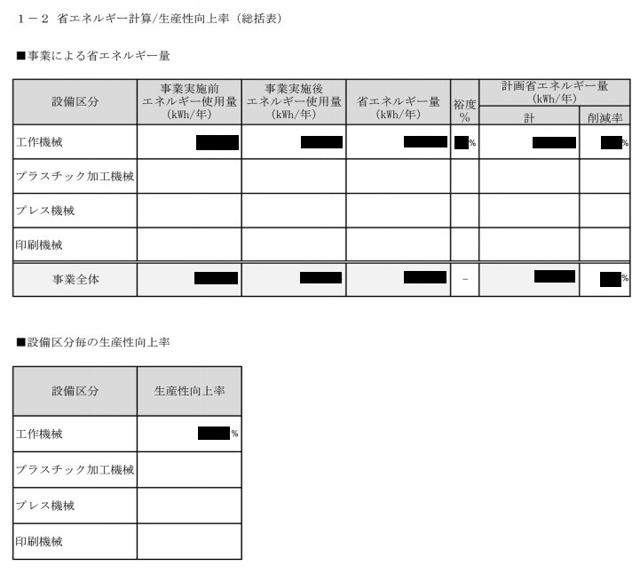
生産性向上率の計画値
 | 事業実施場所名 |  |  |  | ○○工場

 |  | ■生産性向上率の実績値

更新範囲毎の生産性向上率の
平均値が自動表示されます。
 |  | 設備区分 |  | 工作機械

 |  | 更新範囲名 |  | 更新範囲毎の 生産性向上率（実績値）
 |  | 加工ラインA |  | 12.000 | ％ | 生産性向上率 |  | 計画値 |  | 実績値
 |  | 加工ラインB |  | 13.000 | ％ |  |  | 11.000 | ％ | 13.000 | ％
生産性向上率の計画値と実績値を比較した結果が自動表示されます。
報告の際は、計画値を達成しているかご確認のうえ、提出してください。
 |  | 加工ラインC |  | 14.000 | ％
 |  |  |  |  | ％
 |  |  |  |  | ％ |  | 結 果
 |  |  |  |  |  |  | 計画値を達成しています
 |  | 更新範囲数 |  | 3

 |  | 【注意事項】
 |  | ・設備区分毎の結果が「計画値を達成しています」と表示されているか確認してください。
【注意】
生産性向上率の結果が「計画値を達成していません」と表示される場合は、
成果報告の書類として受理することができません。
その場合、再計測を行い、計画値が達成していることを改めてご確認ください。

